機能概要
機能概要 |  |  |  |  | システム名 |  |  | 在庫管理システム |  | 作成者 | ×× ×× | 作成日 | 20××/××/××
 |  |  |  |  | 業務分類 |  |  | Admin
 |  |  |  |  | 機能 |  |  | 部品カテゴリー管理 |  | 更新者 |  | 更新日
 |  |  |  |  | 機能ID |  |  | IT01F003
入出力関連図 |  |  |  |  |  |  |  |  | 機能概要 |  |  |  |  | 変更履歴
 |  |  |  |  |  |  |  |  | 部品のカテゴリーを管理する画面。
 |  |  |  |  |  |  |  |  | 部品カテゴリーの一覧参照が可能で、部品カテゴリー名の絞り込み検索ができること。
 |  |  |  |  |  |  |  |  | また、部品カテゴリー情報を新規登録/更新/削除が行えること。
部品カテゴリー情報
テーブル
 |  |  |  |  |  |  |  |  | ただし、他機能で使用されている部品カテゴリーの削除不可とする。

部品カテゴリー管理画面

項番 | テーブル / ファイル名 | 区分 | C | R | U | D | 共通機能
1 | 部品カテゴリー情報テーブル | DB | - | ◯ | - | -

シーケンス
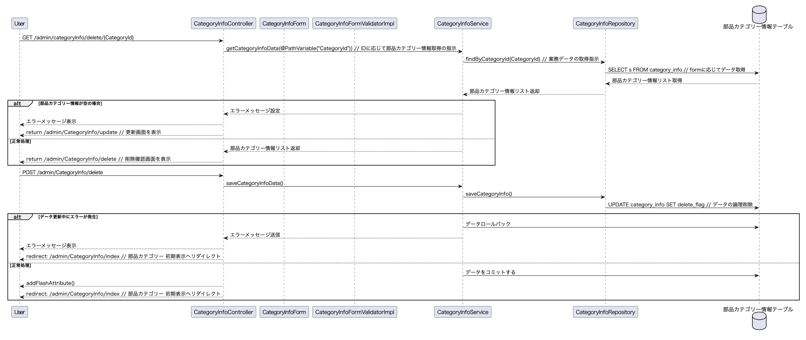
シーケンス |  |  |  | システム名 | 在庫管理システム | 作成者 | ×× ×× | 作成日 | 20××/××/××
 |  |  |  | 業務分類 | Admin
 |  |  |  | 機能 | 部品カテゴリー管理 | 更新者 |  | 更新日
 |  |  |  | 機能ID | IT01F003
画面ID | IT01F003 | 画面名 | 部品カテゴリー管理
初期表示

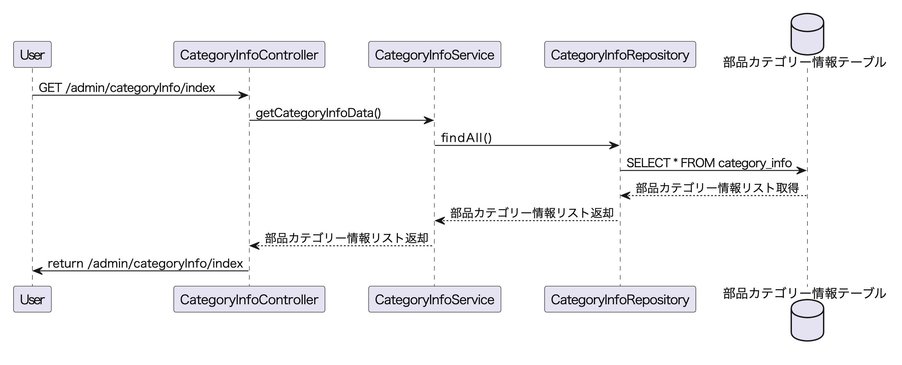

検索処理

登録処理

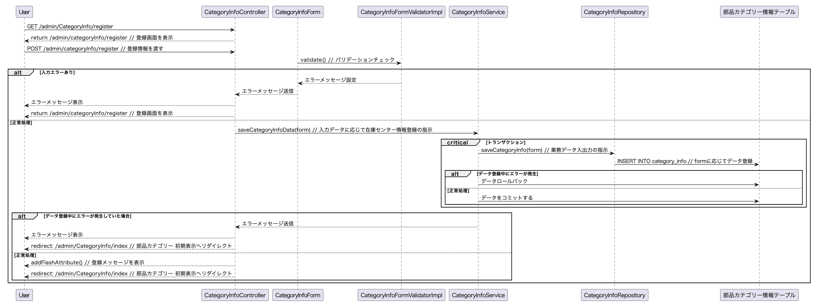

更新処理

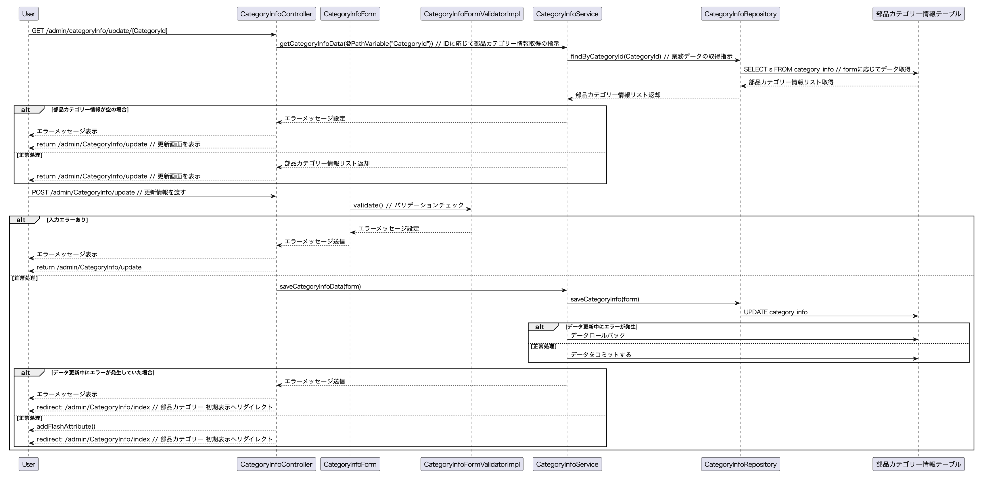

削除処理

